Hoja1
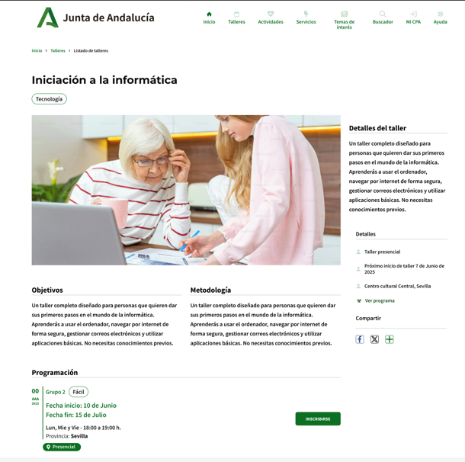

Enunciado de la historia |  |  |  | Criterios de aceptación
Identificador (ID) de la historia | Rol | Característica / Funcionalidad | Razón / Resultado | Número (#) de escenario | Criterio de aceptación (Título) | Contexto | Evento | Resultado / Comportamiento esperado
HU-CPA-4295-PARTE-PUBLICA-SERVICIOS-CPA-VIRTUAL | Como usuario que accede a la parte pública del aplicativo CPA Virtual, desde el Formulario Categorías Parte Pública (HU-CPA-4250-PARTE-PUBLICA-CATEGORIAS-CPA-VIRTUAL), tras haber seleccionado previamente desde el apartado 'Servicios' un determinado enlace de Categoría de Servicio (y como no obligatorio, un código postal de localidad o prefijo de provincia). Se pasarán por contexto desde el formulario indicado los datos de la categoría de servicio previamente seleccionado. | Acceso a todos los usuarios de la parte pública de CPA Virtual, desde dónde poder consultar la relación de servicios de la categoría de servicio (y posible CPA, por no ser obligatorio) previamente seleccionados. | Se presentará información relacionada con los distintos servicios existentes para la categoría de servicio y posible CPA, previamente seleccionados. | 1 | Formulario Servicios Parte Pública CPA Virtual | Cualquier usuario tendrá acceso a la parte pública con información relacionada de los distintos servicios existentes para la categoría de servicio y posible CPA, previamente seleccionados. | N/A | Se presentará información relacionada con los servicios existentes para la categoría de servicio y posible CPA, previamente seleccionados.
 |  |  |  |  | Cabecera Tematica
 |  |  |  | 2 | Imagen Tematica | Campo imagen. No editable. | N/A | Se presenta en pantalla el valor obtenido desde el Formulario Categoría Talleres Actividades Parte Pública (HU-CPA-4250-PARTE-PUBLICA-CATEGORIAS-CPA-VIRTUAL)
 |  |  |  | 3 | DenominaciónTematica | Campo texto. No editable | N/A | Se presenta en pantalla el valor obtenido desde el Formulario Categoría Talleres Actividades Parte Pública (HU-CPA-4250-PARTE-PUBLICA-CATEGORIAS-CPA-VIRTUAL)
 |  |  |  | 4 | Color Tematica | Campo texto. No editable | N/A | Se presenta en pantalla el valor obtenido desde el Formulario Categoría Talleres Actividades Parte Pública (HU-CPA-4250-PARTE-PUBLICA-CATEGORIAS-CPA-VIRTUAL)
 |  |  |  | 5 | Tipo Tematica | Campo texto. No editable | N/A | Se presenta en pantalla el valor obtenido desde el Formulario Categoría Talleres Actividades Parte Pública (HU-CPA-4250-PARTE-PUBLICA-CATEGORIAS-CPA-VIRTUAL)
 |  |  |  |  | Listado Servicios
 |  |  |  | 6 | Listado Servicios | Mediante la operación 'consultaResultadoListadoServiciosCPA' que accederá a los tipos de contenido 'ServiciosCentro', 'Tematicas', 'Centros', 'Provincias', 'Municipios', 'Localidades', 'Contratos', 'TiposControlAsistencia', 'EstadosTematica', 'BibliotecaMultimedia' del repositorio Drupal, se presentará en pantalla la relación de Servicios correspondiente a la categoría del Servicio previamente seleccionado y a alguno de los CPAs, coincidentes con los criterios definidos en los filtros de búsqueda. Listado de Servicios no editables. Los Servicios con el estado 'No disponible' se presentarán en otro color. Ordenado por codigo_centro, fecha inicio, fecha fin | N/A | Cada uno de los servicios, presentará: codigo centro, nombre, centro, provincia centro, id_servicio, nombre servicio, fecha inicio, fecha fin, contrato, tipo control asistencia, imagen multimedia, archivo multimedia, codigo ambito, nombre ambito, ind_usuario_anonimo, ind_otros_cpa, estado, ind_requiere_cita.
 |  |  |  |  | Código CPA | Se presenta un campo numérico. No visible. Código del centro | N/A | Campo oculto.
 |  |  |  |  | Nombre CPA | Campo texto. No editable. | N/A | Se presenta en pantalla el valor obtenido.
 |  |  |  |  | Provincia CPA | Campo texto. No editable. | N/A | Se presenta en pantalla el valor obtenido.
 |  |  |  |  | codigo servicio | Campo texto. No editable. | N/A | Campo oculto.
 |  |  |  |  | Denominación servicio | Campo texto. No editable. | N/A | Se mostrará el valor obtenido previamente.
 |  |  |  |  | contrato | Campo texto. No editable. | N/A | Se mostrará el valor obtenido previamente.
 |  |  |  |  | tipo control asistencia | Campo texto. No editable. | N/A | Se mostrará el valor obtenido previamente.
 |  |  |  |  | fecha inicio | Campo fecha. No editable. | N/A | Se mostrará el valor obtenido previamente.
 |  |  |  |  | fecha fin | Campo fecha. No editable. | N/A | Se mostrará el valor obtenido previamente.
 |  |  |  |  | ind usuario anonimo | Campo texto. No editable | N/A | Se mostrará el valor obtenido previamente.
 |  |  |  |  | ind otros CPA | campo boolean. No editable | N/A | Se mostrará el valor obtenido previamente.
 |  |  |  |  | ind requiere cita | campo boolean. No editable | N/A | Se mostrará el valor obtenido previamente.
 |  |  |  |  | estado | Campo texto. No editable. | N/A | Se mostrará el valor obtenido previamente.
 |  |  |  | 8 | Botón Ver más detalles | En cada uno de los servicios del listado que cumplan 'ind_usuario_anonimo' con valor 'Si', se mostrará el botón 'Ver más detalles' | Si se selecciona un servicio de la lista y se decide pulsar. | Ver detalle en HU-CPA-4297-PARTE-PUBLICA-DETALLE-SERVICIO-CPA-VIRTUAL_V0.
 |  |  |  | 9 | Botón Volver | Se presenta en el formulario el botón Volver | Si se decide pulsar el enlace. | Permitirá salir del presente formulario y volver al Formulario Categoría Talleres Actividades Parte Pública CPA (HU-CPA-4250-PARTE-PUBLICA-CATEGORIAS-CPA-VIRTUAL)

